상품제안서
선인장칫솔통 페리오치약+칫솔 휴대용세트 | 상품코드: S41788

 |  |  |  |  |  |  | 02-713-8555 | www.synergygift.co.kr
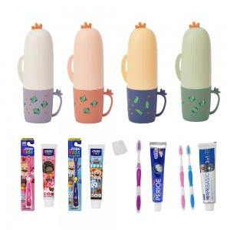

【상세/제작정보】

【인쇄/포장옵션】 | 실크 / 포장지포장

【공급단가】 | 수량 | 100~ | 300~ | 1,000~ | 3,000~ | 10,000~
*VAT별도 | 그린 | 2,660원 | 2,620원 | 2,560원 | 2,460원 | 2,350원
 | 옐로우 | 2,660원 | 2,620원 | 2,560원 | 2,460원 | 2,350원
 | 핑크 | 2,660원 | 2,620원 | 2,560원 | 2,460원 | 2,350원
 | 화이트 | 2,660원 | 2,620원 | 2,560원 | 2,460원 | 2,350원

【상품 URL】 | https://www.synergygift.co.kr:443/src/goods_detail.php?gdno=41788

